EVD_ASM04-02.2_TC2
Test Case ID | ASM04-02.2_TC2
Test Case Summary | - iFinancing mengirimkan data asset yang akan divalidasi - NMS melakukan validasi agreement ke Dnet - NMS mengpdate validation status (valid/not valid) beserta remarks ke iFinancing

Step # | Test Evidence | Re-Test Evidence (if found Bug/Issue)
1
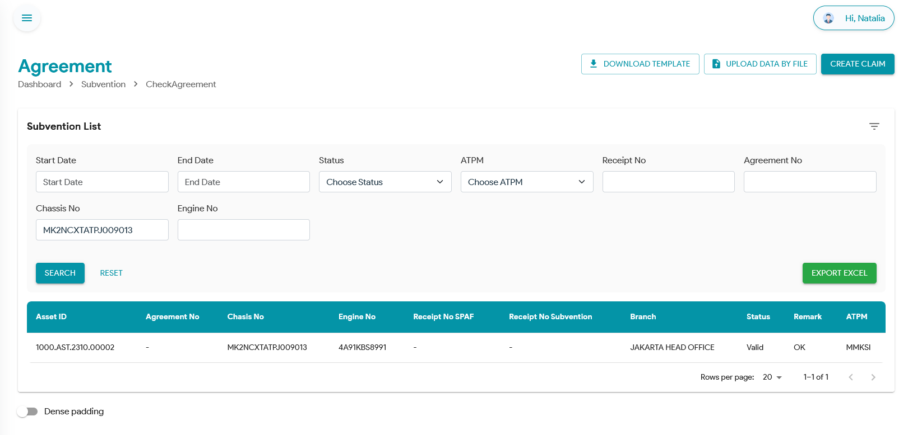

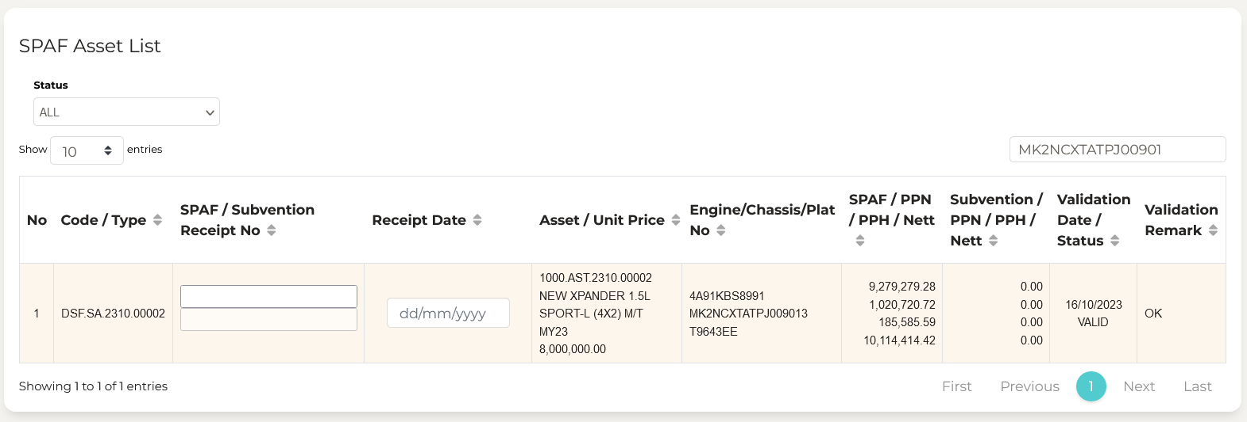
2

3

4

5

6

7

8

9

10

11

13

14

15

16

17

18

19

20

21

22

36

37

38

39

41

43

44

45

46

EVD_ASM04-02.2_TC3
Test Case ID | ASM04-02.2_TC3
Test Case Summary | - Update receipt no. di iFinancing (SPAF/Subvention atau keduanya) - NMS mendapatkan update nomor receipt (SPAF/Subvention, atau keduanya)

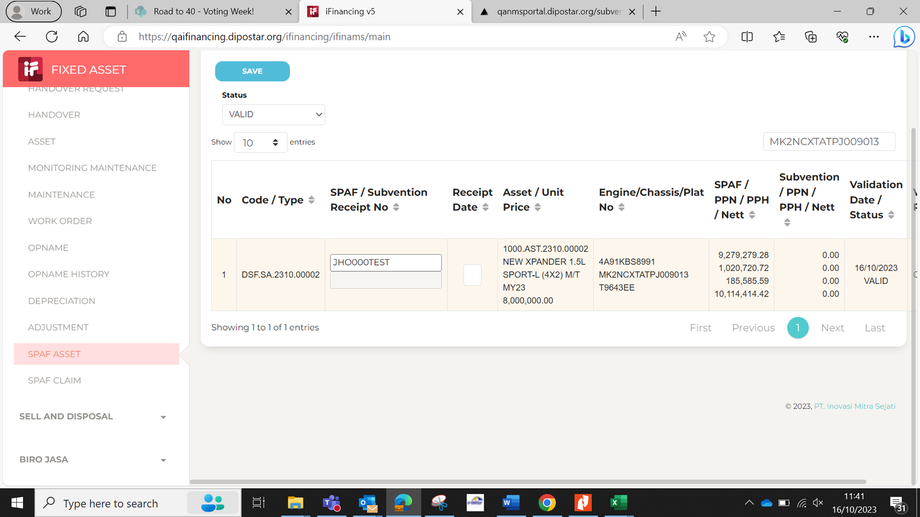
Step # | Test Evidence | Re-Test Evidence (if found Bug/Issue)
1

2
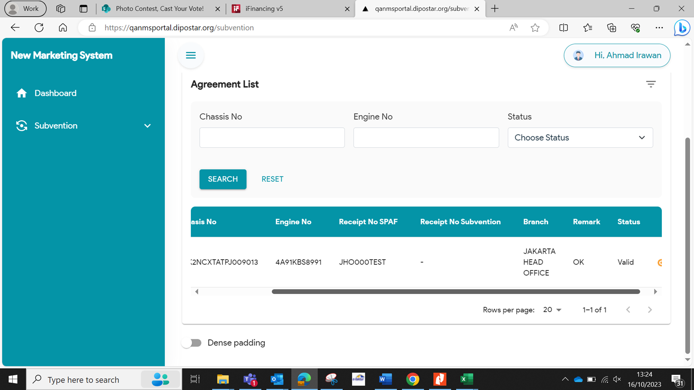

3

4

5

6

7

8

9

10

11

13

14

15

16

17

18

19

20

21

22

36

37

38

39

41

43

44

45

46

EVD_ASM04-02.2_TC4
Test Case ID | ASM04-02.2_TC4
Test Case Summary | - Proses Claim dari NMS ke Dnet (MMKSI hanya NMS dan iFinancing) - NMS mengirimkan update Claim ke iFinancing

Step # | Test Evidence |  |  | Re-Test Evidence (if found Bug/Issue)
1 | 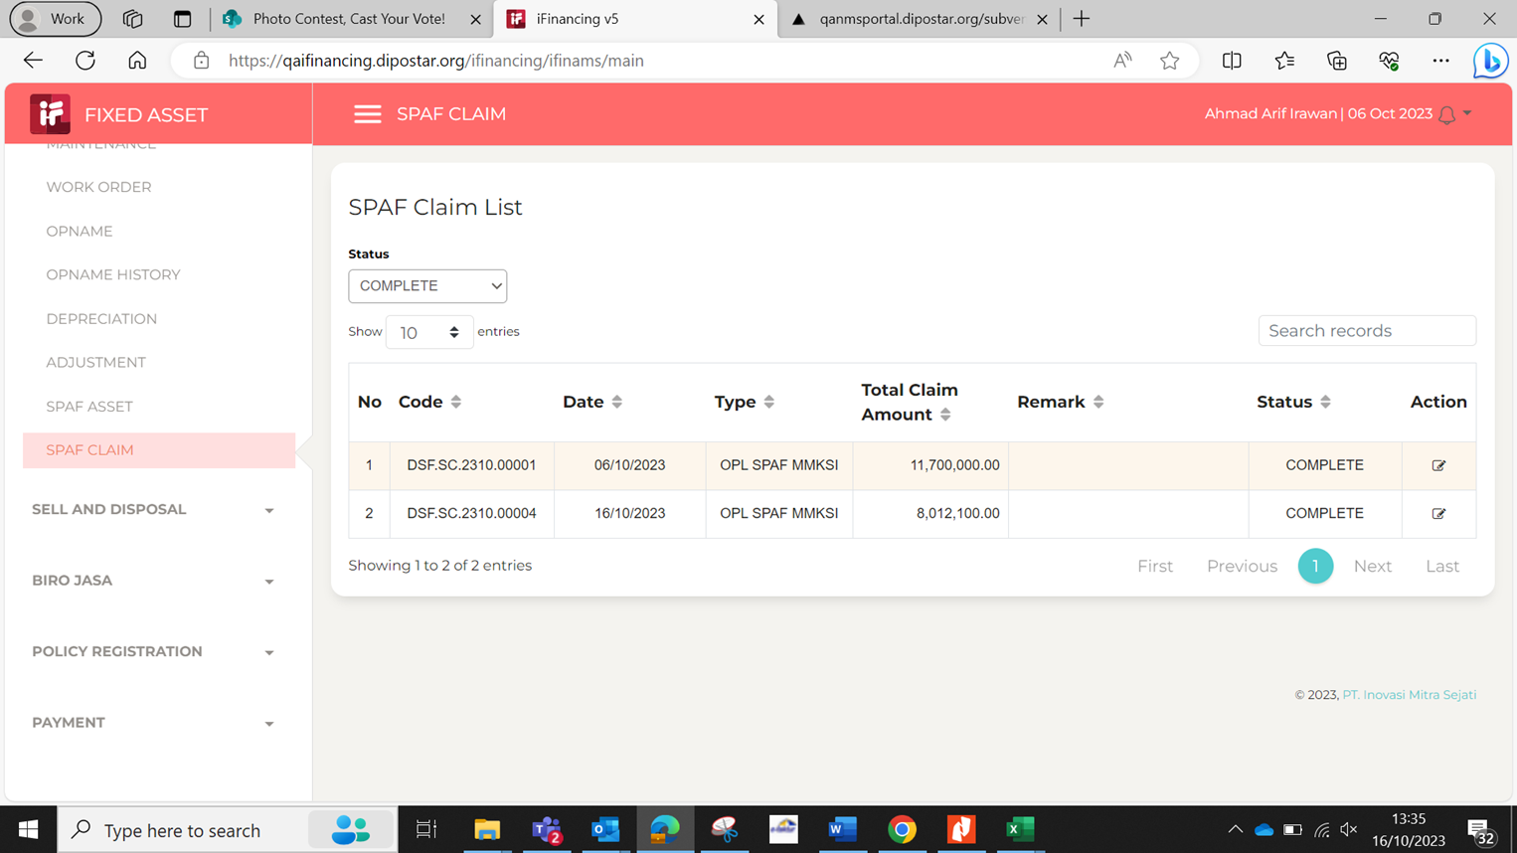

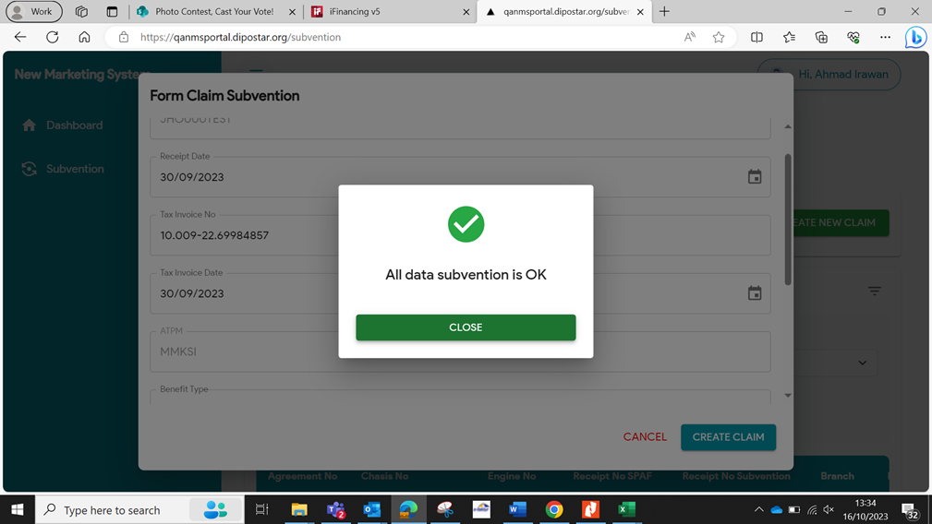
2 |  |  | 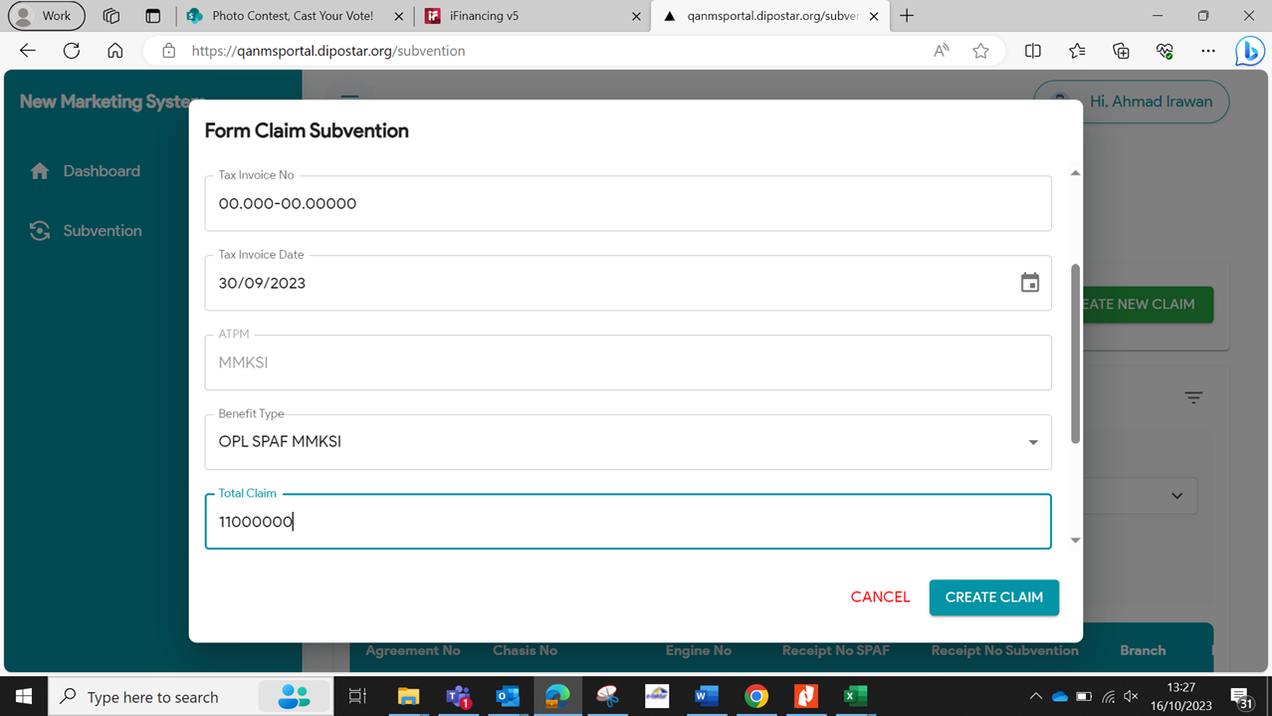

3 | 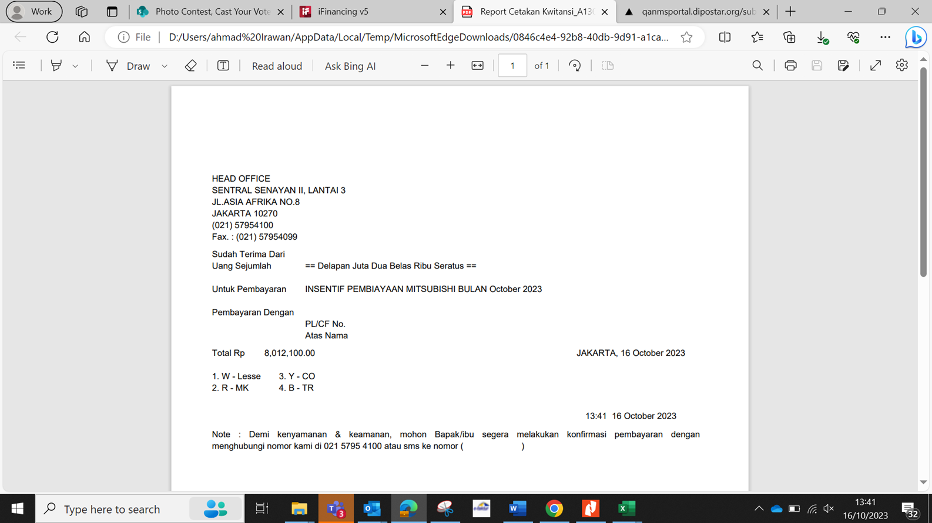

4 |  | 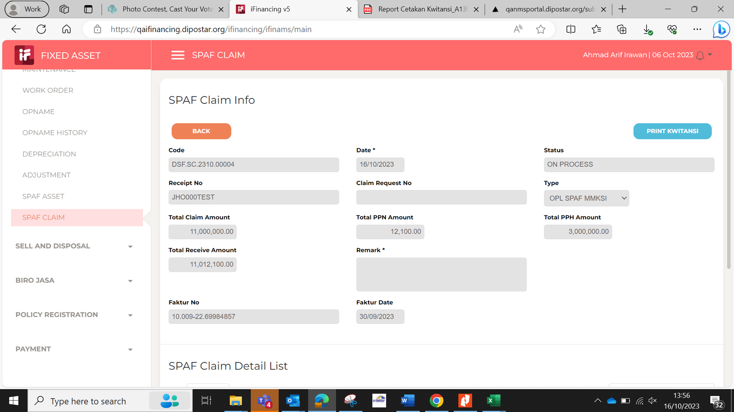

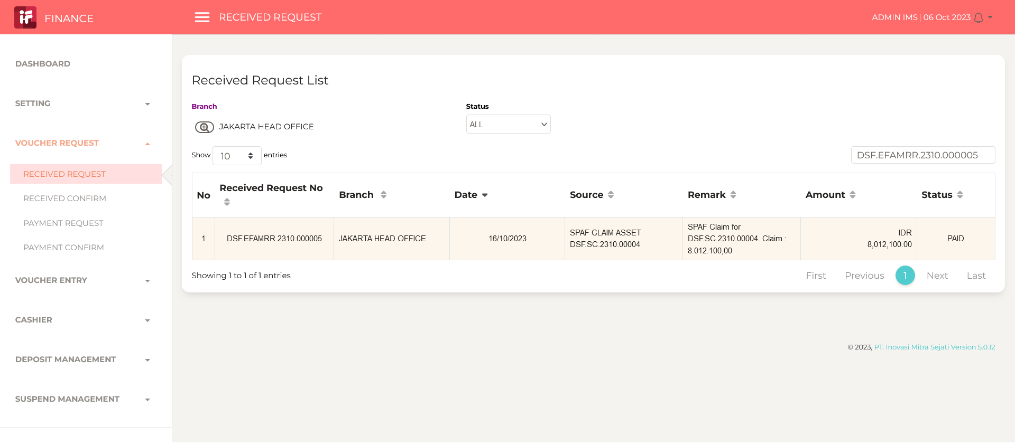
5

6 |  |  |  | 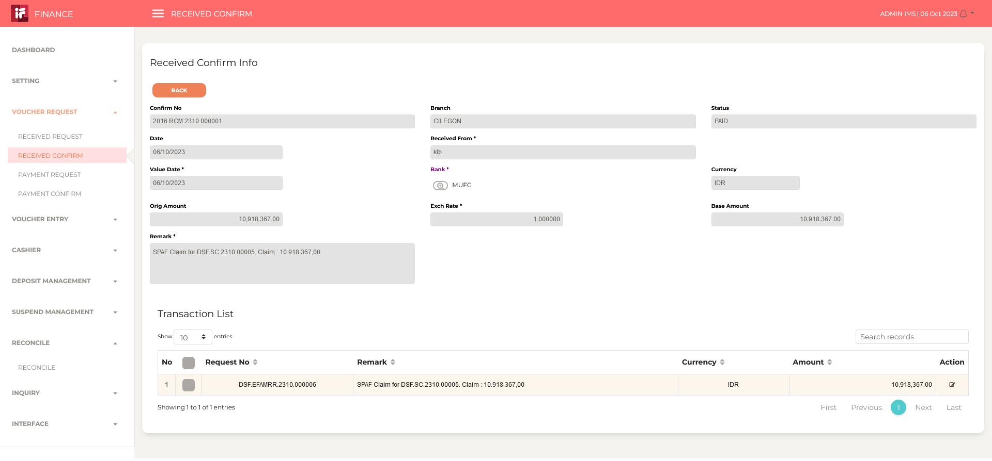
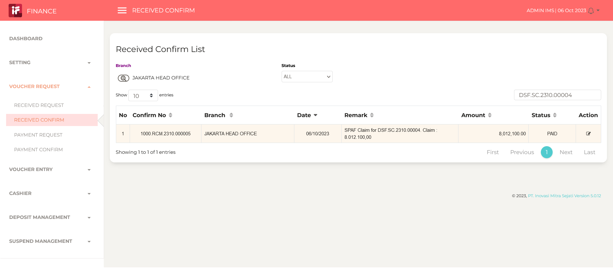

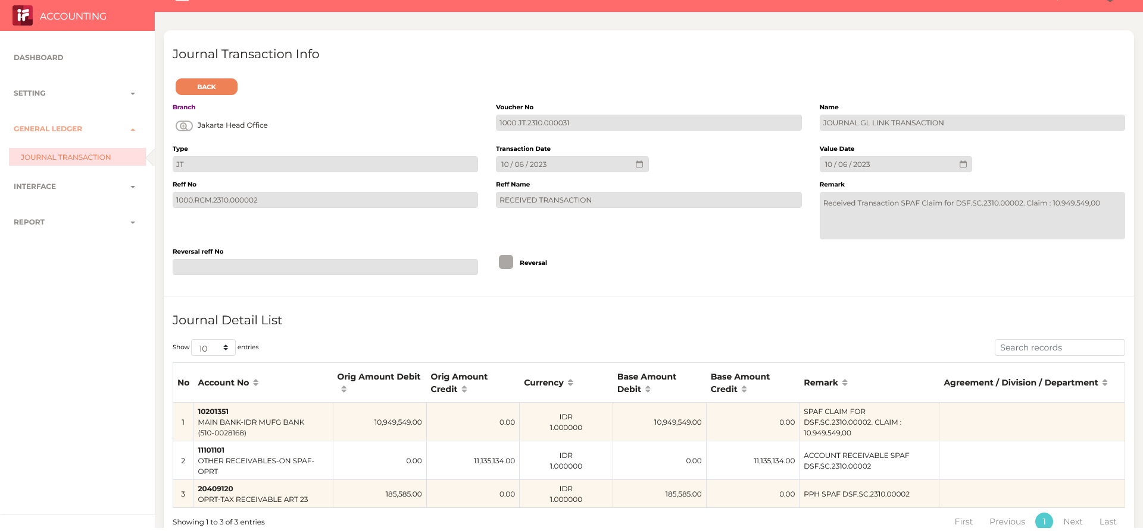
7

8

9

10

11

13

14

15

16

17

18

19

20

21

22

36

37

38

39

41

43

44

45

46

